listing
1) ENGLISH ITEM NAME (ex : OOOO machine) | Tên tiếng việt | 2)中文名称 | 3) MANUFACTUROR (ex : OOO company) | 4) MODEL NO (ex : abc-123) | 5)Serial number | 6)CN hs code | 7)VN hs code | 8) VOLTAGE (ex : 220V) | 9) CAPACITY (ex :1200KW) | 10) Manufacture date (yyyy-mm-dd) | 11) ORIGIN | 12) NEW or USED | 13) PICTURE (BEFORE PACKING) | 14) PICTURE (NAME PLATE or label) | 15)Quantity | 16)cost(USD) | 17)Total cost(USD) | 18)CARTON NO. | 19)CTN QTY | 20)G.W(KGS) | 21)Package Size(CM) | 22)N.W(KGS) | 23)Part size（CM) | 24)应用范围 | 25)是否带电源
Velocity checker | Máy kiểm tra các phím chức năng nút bàn phím đàn organ. Model:GO-01A, Điện áp 220V. Công suất 500W. NSX: TECHSEN ELECTRONICS(SHENZHEN) CO., LTD. NSx: 2020. Hàng đã qua sử dụng | 力度测试仪 | TECHSEN ELECTRONICS(SHENZHEN) CO., LTD | GO-01A | PIE-PS046 | 9027899090 | 90278030 | AC220V | 500W | 2020.05.06 | china | 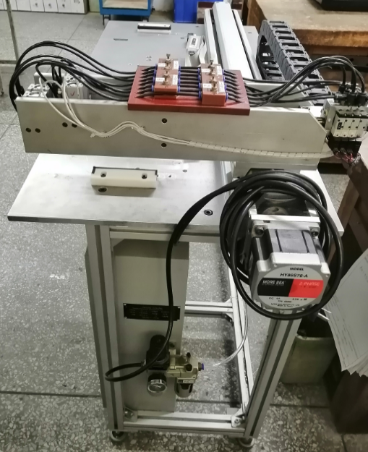 USED |  | 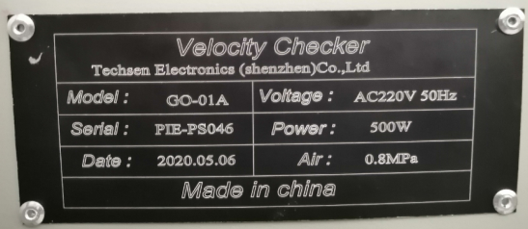 | 1 |  |  | P1 | 1 |  |  | 80 | 136*55*110 | Used to test the strength of Keyboard | 否
Level checker | Máy kiểm tra khoảng cách , chiều cao của các phím chức năng trong đàn organ .Model: GO-02A; Điện áp 220V, CS: 1KW. NSX: TECHSEN ELECTRONICS(SHENZHEN) CO., LTD. Hàng mới 100% | 平整度测试仪 | TECHSEN ELECTRONICS(SHENZHEN) CO., LTD | GO-02A | PIE-PS048 | 9031809090 | 90311010 | AC220V | 1KW | 2023.06.08 | china | NEW |  | 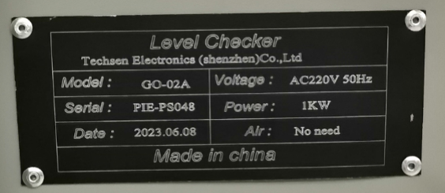 | 1 |  |  | P2 | 1 |  |  | 94 | 177*51*98 | Used to test the flatness of Keyboard | 否
Pneumatic press machine | Máy dập nút cao su, để tạo sức ép gắn linh kiện nút cao su lên bảng mạch. Model :GO-03A, điện áp :220V, CS 100W. NSX: TECHSEN ELECTRONICS(SHENZHEN) CO., LTD. Hàng mới 100% | 气动压力机 | TECHSEN ELECTRONICS(SHENZHEN) CO., LTD | GO-03A | PIE-PS049 | 8462909090 | 84621010 | AC220V | 100W | 2023.06.08 | china | NEW |  |  | 1 |  |  | P3 | 1 |  |  | 95 | 57*56*77 | Used for installing key rubber | 否
Pneumatic stamping machine | Máy dập khí nén. Dùng để loại bỏ các ba via của nguyên vật liệu nhựa. Model:GO-04A, Điện áp 220V, CS 50W. NSX:TECHSEN ELECTRONICS(SHENZHEN) CO., LTD. NSX: 2021. Hàng đã qua sử dụng | 气动冲压机 | TECHSEN ELECTRONICS(SHENZHEN) CO., LTD | GO-04A | PIE-PS020 | 8462199000 | 84621010 | AC220V | 50W | 2021.03.01 | china | USED |  |  | 1 |  |  | P4 | 1 |  |  | 48 | 43*34*78 | Used to separate white key adhesive parts | 否

